상품제안서
투이 칫솔치약세트 | 상품코드: F31031

 |  |  |  |  |  |  | 02-412-0044 | www.easy1.co.kr
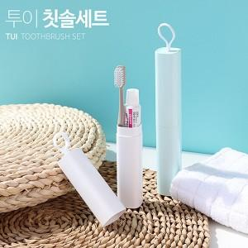

【상세/제작정보】 | 코지하고 엣지 있는 감각적인 칫솔치약세트 투이 칫솔치약세트는 부광약품 안티프라그50g과 LG생활건강 페리오 50g 두제품을 사용하며, 랜덤으로 발송 됩니다.

【인쇄/포장옵션】 | 레이저, 풀칼라 / 포장지포장

【공급단가】 | 수량 | 100~ | 300~ | 500~ | 1,000~ | 3,000~
*VAT별도 | 단가 | 3,250원 | 3,200원 | 3,120원 | 3,000원 | 2,870원

【상품 URL】 | https://easy1.co.kr:443/src/goods_detail.php?gdno=31031

